1. Resultados de las pruebas
Diagrama P-Q
 | 0.00 |  | 90.00
 | 30.00 |  | 60.00
 | 60.00 |  | 30.00
 | 90.00 |  | 0.00
Central | XXX
Unidad | Unidad XX
Configuración | XXX

1. Ensayos de Curva PQ para tensión en termiales 1 pu

Puntos | Fecha | Periodo de Evaluación |  | Puntos Teóricos |  | P de ensayo | Q obtenida | VT | Vfd[V] | Ifd[A] | T° Rotor | T°estator | Error en Q | Origen de la Limitación | Observaciones
 |  | HH:MM (inicio) | HH:MM (fin) | P[MW] | Q [MVAr] | P[MW] | Q [MVAr]
1
2
3
4
5
6
7
8

2. Ensayos de Curva PQ para tensión en termiales 1,05 pu

Puntos | Fecha | Periodo de Evaluación |  | Puntos Teóricos |  | P de ensayo | Q obtenida | VT | Vfd[V] | Ifd[A] | T° Rotor | T°estator | Desviación | Origen de la Limitación | Observaciones
 |  | HH:MM (inicio) | HH:MM (fin) | P[MW] | Q [MVAr] | P[MW] | Q [MVAr]
1
2
3
4
5
6
7
8

3. Ensayos de Curva PQ para tensión en termiales 1,1 pu

Puntos | Fecha | Periodo de Evaluación |  | Puntos Teóricos |  | P de ensayo | Q obtenida | VT | Vfd[V] | Ifd[A] | T° Rotor | T°estator | Desviación | Origen de la Limitación | Observaciones
 |  | HH:MM (inicio) | HH:MM (fin) | P[MW] | Q [MVAr] | P[MW] | Q [MVAr]
1
2
3
4
5
6 |  |  |  |  |  |  |  |  |  |  |  |  |  |  |  | Resultados de las Pruebas, por cada nivel de tensión en bornes ensayado se deben registrar los siguientes datos:
7
8 |  |  |  |  |  |  |  |  |  |  |  |  |  |  |  | Puntos | Los ocho puntos de contorno de la curva PQ a ensayar
 |  |  |  |  |  |  |  |  |  |  |  |  |  |  |  | Fecha | Fecha de la realización del ensayo
4. Ensayos de Curva PQ para tensión en termiales 0,95 pu |  |  |  |  |  |  |  |  |  |  |  |  |  |  |  | Periodo de Evaluación | Inicio y Fin de evaluación HH:MM (inicial) a HH:MM (final)
 |  |  |  |  |  |  |  |  |  |  |  |  |  |  |  | Puntos Teóricos | Valores o coordenadas P [MW] y Q [MVAr] de los ocho puntos a ensayar
Puntos | Fecha | Periodo de Evaluación |  | Puntos Teóricos |  | P de ensayo | Q obtenida | VT | Vfd[V] | Ifd[A] | T° Rotor | T°estator | Desviación | Origen de la Limitación | Observaciones | P de ensayo | Promedio del valor real ensayado de P [MW].
 |  | HH:MM (inicio) | HH:MM (fin) | P[MW] | Q [MVAr] | P[MW] | Q [MVAr] |  |  |  |  |  |  |  |  | Q obtenida | Promedio del valor real obtenido de Q [MVAr] para las coordenadas de Potecia Activa ensayadas.
1 |  |  |  |  |  |  |  |  |  |  |  |  |  |  |  | VT | Tensión en los terminales o broenes del generador.
2 |  |  |  |  |  |  |  |  |  |  |  |  |  |  |  | Vfd[V] | Tensión de Campo del generador. No aplica para Parques Eólicos o Fotovoltaicos.
3 |  |  |  |  |  |  |  |  |  |  |  |  |  |  |  | Ifd[A] | Corriente de Campo del generador. No aplica para Parques Eólicos o Fotovoltaicos.
4 |  |  |  |  |  |  |  |  |  |  |  |  |  |  |  | T° Rotor | Temperatura del Rotor del generador. No aplica para Parques Eólicos o Fotovoltaicos.
5 |  |  |  |  |  |  |  |  |  |  |  |  |  |  |  | T°estator | Temperatura dele stator del generador. No aplica para Parques Eólicos o Fotovoltaicos.
6 |  |  |  |  |  |  |  |  |  |  |  |  |  |  |  | Desviación | Desviación enter el Q teórico y Q ensayada.
7 |  |  |  |  |  |  |  |  |  |  |  |  |  |  |  | Origen de la Limitación | Origen de la limitación observada
8 |  |  |  |  |  |  |  |  |  |  |  |  |  |  |  | Observaciones | Cualquier observación pertinente con el punto ensayado.

5. Ensayos de Curva PQ para tensión en termiales 0,9 pu

Puntos | Fecha | Periodo de Evaluación |  | Puntos Teóricos |  | P de ensayo | Q obtenida | VT | Vfd[V] | Ifd[A] | T° Rotor | T°estator | Desviación | Origen de la Limitación | Observaciones
 |  | HH:MM (inicio) | HH:MM (fin) | P[MW] | Q [MVAr] | P[MW] | Q [MVAr]
1
2
3
4
5
6
7
8

2. Curva PQ
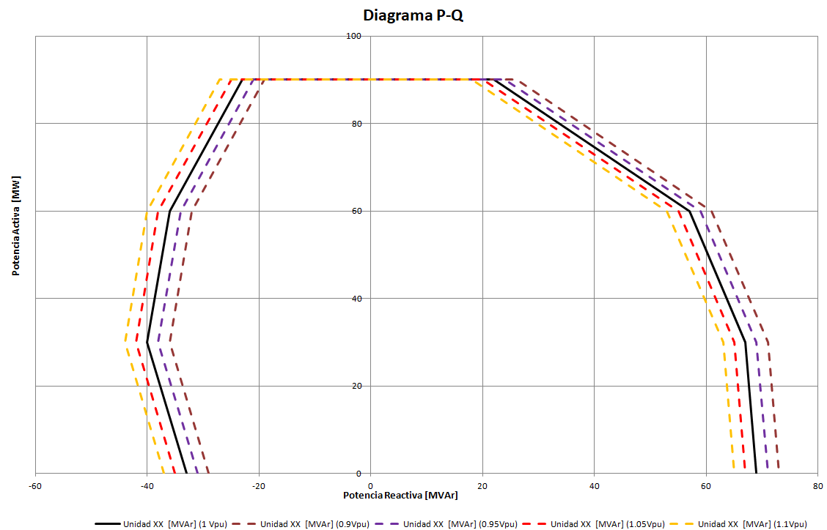
Central | XXX | Potencia [MW] | Tensión [pu] | 0.00 | 30.00 | 60.00 | 90.00 | 90.00 | 60.00 | 30.00 | 0.00 | 0.00 | Instrucciones de llenado
Unidad/Parque | Unidad XX | Unidad XX XXX [MVAr] (0.9Vpu) | 0.9 | -29.00 | -36.00 | -32.00 | -19.00 | 26.00 | 61.00 | 71.00 | 73.00 | -29.00
Configuración | XXX | Unidad XX XXX [MVAr] (0.95Vpu) | 0.95 | -31.00 | -38.00 | -34.00 | -21.00 | 24.00 | 59.00 | 69.00 | 71.00 | -31.00 | En la respectiva hoja de cada una de las centrales de su representada, se debe llenar la información de las celdas desbloquedas, de acuerdo con el siguiente detalle:
Potencia Mínima [MW] | 0.00 | Unidad XX XXX [MVAr] (1 Vpu) | 1 | -33.00 | -40.00 | -36.00 | -23.00 | 22.00 | 57.00 | 67.00 | 69.00
Potencia Máxima [MW] | 90.00 | Unidad XX [MVAr] (1.05Vpu) | 1.05 | -35.00 | -42.00 | -38.00 | -25.00 | 20.00 | 55.00 | 65.00 | 67.00 | -35.00
Tensión Nominal [kV] |  | Unidad XX XXX [MVAr] (1.1Vpu) | 1.1 | -37.00 | -44.00 | -40.00 | -27.00 | 18.00 | 53.00 | 63.00 | 65.00 | -37.00 | Celda B4: | Potencia Mínima [MW]
Fp nom |  |  |  |  |  |  |  |  |  |  |  |  | Celda B5: | Potencia Máxima [MW]
 |  |  |  |  |  |  |  |  |  |  |  |  | Celda B6: | Tensión Nominal [kV]
Diagrama P-Q
 |  |  |  |  |  |  |  |  |  |  |  |  | FP Nominal: | factor de potencia nominal (declarado en infotecnia)
 |  |  |  |  |  |  |  |  |  |  |  |  | Rango (J2:M2): | autollenado por fórmula
 |  |  |  |  |  |  |  |  |  |  |  |  | Rango (G2:H2): | Valores de potencia activa [MW] para construción de curvas P-Q. Valores crecientes tales que, escoger según puntos de inflexión de la curva:

 |  |  |  |  |  |  |  |  |  |  |  |  |  | PMin < PG2 < PH2 < PMax
 |  |  |  |  |  |  |  |  |  |  |  |  | Rango(F3:I7): | Valores de potencia reactiva [MVAr] para construción de curvas P-Q. Valores tales que:

 |  |  |  |  |  |  |  |  |  |  |  |  |  | (QF3:QI7)£0 (unidad absorbiendo potencia reactiva)
 |  |  |  |  |  |  |  |  |  |  |  |  | Rango(J3:M7): | Valores de potencia reactiva [MVAr] para construción de curvas P-Q. Valores tales que:

 |  |  |  |  |  |  |  |  |  |  |  |  |  | (QJ3:QM7)³0 (unidad entregando potencia reactiva)

 |  |  |  |  |  |  |  |  |  |  |  |  | En el gráfico se dibujarán las curvas P-Q automáticamente. Algo como:

